申請書類チェックリスト
中小規模事業所向け省エネ型換気・空調設備導入支援事業 申請書類チェックリスト
 |  |  |  | ※ 申 請 時 の 注 意 点 ※

Ver.4.2
事業者名 |  |  |  | ※本事業を申請する際は、実施要綱、交付要綱、募集要項を十分に確認したうえで実施してください。
事業の名称 |  |  |  | 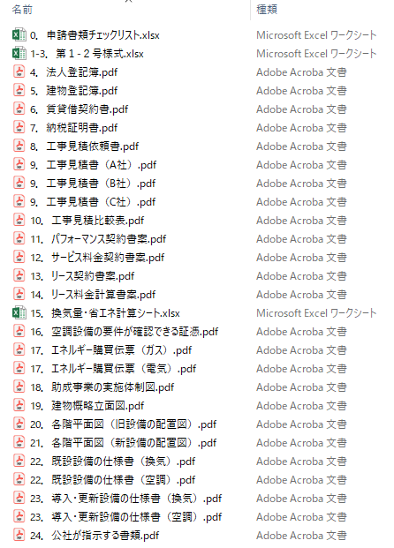 ◆書類の提出方法について 本事業における書類等の提出方法は次のいずれかです。 □郵送（電子データ） □オンライン申請 ◆電子データをご準備ください オンライン申請はもちろんのこと、郵送での申請においても、電子データを必ずご提出いただきます。外部記録媒体（CD-RやDVD-R推奨）に保存の上、ご郵送ください。 ◆電子データの形式について 申請書類のデータ形式は次のとおりです。なお、各項目で１ファイルとしてください。 なお、オンライン申請において複数ファイルを添付する場合は、圧縮したZIPファイルをご使用ください。 □公社指定様式・・・・・Excel形式 ※第１-２号様式、換気量・省エネ計算シート等 □その他書類・・・・・・PDF形式 ※商業・法人登記簿謄本、建物登記簿謄本等 ◆ファイル名について ファイル名は原則として次のようにしてください。 例：チェックリスト№ ＋ 書類名 ＋ （補記） ※同じ番号で補記の異なるファイルが複数あっても構いません。 補記例；見積業者名、機器名、機器型番、購買エネルギー伝票等 ※申請書類チェックリストの番号は「0」として下さい。 ※「書類名」は内容がわかる範囲で簡略化しても構いません。 ※審査の過程で修正等が発生した場合は、このファイル毎に再提出をお願いします。 【ファイル名作成例】

No. | 書類名 | 備考 | 申請者 チェック欄

1-3 | 第１-２号様式 （助成金交付申請書） （助成事業経費内訳書） （助成事業実施計画書） | 公社指定の様式 ※公社ホームページよりダウンロード
4 | 商業・法人登記簿謄本 （※個人事業主の場合は開業届） | ・全ての助成対象事業者のもの ・発行後３ヶ月以内 ・履歴事項全部証明書 ・定款及び組合名簿等（※中小企業団体又は中小企業等協働組合の場合）
5 | 建物登記簿謄本 | ・助成対象事業所のもの ・発行後３ヶ月以内 ・履歴事項全部証明書
6 | 賃貸借契約書 （※建物所有者でない場合） | ・該当する場合、要提出 ・貸室面積（専有面積）が確認できるもの
7 | 納税証明書 | ・直近のもの ・税目等については募集要項を参照 （都税事務所又は、区市町村発行のもの）
8 | 見積依頼書等 | ・同一の内容で見積り依頼を出したことを証明する書類 を添付すること
9 | 工事見積書又は入札等の証憑 | ・発行後３ヶ月以内のもの ・３社以上取得すること ・取得した全ての見積書について添付すること
10 | 工事見積比較表 | 取得した全ての工事見積書の内容（見積項目、総額等）を比較検討できるもの
11 | パフォーマンス契約書案 （※ESCO事業者との共同申請の場合） | 該当する場合、要提出
12 | サービス料金計算書案 （※ESCO事業者との共同申請の場合） | 該当する場合、要提出
13 | リース（又は割賦販売）契約書案 （※リース等事業者との共同申請の場合） | 該当する場合、要提出
オンライン申請で複数ファイルを添付する場合、ZIPファイルに圧縮してください。
例：工事見積書一式.Zip
14 | リース料金（又は割賦販売価格）計算書案（※リース等事業者との共同申請の場合） | 該当する場合、要提出
15 | 換気量・省エネ計算シート | 公社指定の様式 ※公社ホームページよりダウンロード
16 | 空調設備の要件が確認できる証憑 | 空調設備を導入する場合、要提出
17 | エネルギー購買伝票等 | ・令和３年度分（実績がない場合は、直近までの実績分） ・助成対象事業所で使用している全てのエネルギー種別について要提出
18 | 助成事業の実施体制図 （※共同申請の場合） | 該当する場合、要提出
19 | 建物概略立面図 | 第２号様式に記載した書類名と一致させること
20 | 既存設備の機器配置図 （旧設備の配置図） | 第２号様式に記載した書類名と一致させること
21 | 導入・更新設備の機器配置図 （新設備の配置図） | 第２号様式に記載した書類名と一致させること
22 | 既存設備の仕様書等 | ・既設設備の性能等が判別できるもの ・仕様書、製品カタログ等 （表紙及び該当ページの抜粋を提出）
23 | 導入・更新設備の仕様書等 | ・導入・更新設備の性能等が判別できるもの ・仕様書、製品カタログ等 （表紙及び該当ページの抜粋を提出）
24 | その他公社が指示する書類 | 必要に応じて追加で提出を求める場合があります。
25 | 電子データ（CD-R） （※郵送による申請の場合） | 上記１～23の電子データ一式 ※ファイル形式はPDF形式（公社指定の様式類を除く） ※郵送による申請の場合のみ提出

